Třídy, kabenet - nábytek
Příloha č. 2 - Výběrového řízení (příloha č. 1 Kupní smlouvy)
VYBAVENÍ TŘÍD, KABINET 4. NP - NÁBYTEK
# | Sortiment | Kusy | Cena bez DPH/ks | Cena bez DPH celkem | Specifikace | ilustrační foto | Specifikace nabízeného sortimentu | Vložení fota nabízeného sortimentu
1 | Žákovská židle | 118 | - Kč | - Kč | stohovatelná školní židle s kovovým rámem vhodná pro žáky 11let + šálový sedák hmotnost: max 4,3 kg celkové zatížení: min 125 kg materiál: polypropylenová skořepina, ocelový rám (na rám záruka min 15let) sešikmené zadní nohy zabraňující houpání | 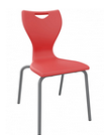
2 | Žákovská židle vysoká | 16 | - Kč | - Kč | vysová žákovská židle pro žáky 11let + (vhodná do laboratoří) šálový sedák celkové zatížení: min 125 kg materiál: polypropylenová skořepina, ocelový rám (na rám záruka min 15let) sešikmené zadní nohy zabraňující houpání opěrka nohou zadní háček na odkládání věcí | 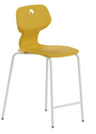
3 | Žákovská otočná židle | 20 | - Kč | - Kč | průměr sedáku (mm): min 300 min a max výška sedáku (mm): 470 - 630 celkové zatížení: min 130 kg materiál: měkčená PUR pěna pětiramenná báze z leštěného hliníku, bezpečné kluzáky pro maximální stabilitu kryté chromovanou krytkou, opěrný kruh - opora na nohy | 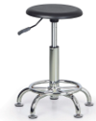
4 | Učitelská židle | 6 | - Kč | - Kč | učitelská židle ergonomicky polypropylenový tvarovaný šálový sedák (zvětšený) na plynovém pístu kříž s kolečky a plynovým pístem materiál sedáku: polypropylenová skořepina | 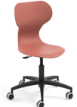
5 | Kancelářská židle | 4 | - Kč | - Kč | sedák potažený látkou a opěrákem ze síťoviny plastové 3D područky s nastavením výšky opěrák s nastavitelnou výškou opěrka hlavy základna stoličky: pevný plastový kříž s kolečky na měkké podlahy celkové zatížení: min 150 kg
6 | Žákovský stůl | 118 | - Kč | - Kč | rozměr stolu (mm): 700x500 voděodolná deska o tloušťce (mm): 18 výška stolu (mm): 700 - 770 (kompatibilní s žákovskou židlí) ergonomická litá PUR hrana, zaoblené rohy, kovová konstrukce ve tvaru T | 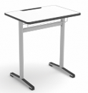
7 | Rohový kancelářský stůl 160cmx120cm | 2 | - Kč | - Kč | výška, šířka, hroubka (mm): 755x1600x600/1200 klasické podnoží ze dvou bočních desek o síle 18 mm, spojených svislou deskou (trnoží) - trnož o síle min 18 mm stolová deska: síla min 25 mm průchodky na kabeláž ve stolové desce rektifikační šrouby na nohách s možností dorovnání až o 1,5 cm hmotnost: max 48 kg | 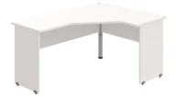
8 | Pracovní stůl 120 cm | 8 | - Kč | - Kč | výška, šířka, hloubka (mm): 755x1200x800 klasické podnoží ze dvou bočních desek o síle 18 mm, spojených svislou deskou (trnoží) - trnož o síle min 18 mm stolová deska: síla min 25 mm průchodky na kabeláž ve stolové desce rektifikační šrouby na nohách s možností dorovnání až o 1,5 cm hmotnost: max 36 kg | 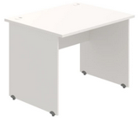
9 | Pracovní stůl 180 cm | 5 | - Kč | - Kč | výška, šířka, hloubka (mm): 755x1800x800 klasické podnoží ze dvou bočních desek o síle 18 mm, spojených svislou deskou (trnoží) - trnož o síle min 18 mm stolová deska: síla min 25 mm průchodky na kabeláž ve stolové desce rektifikační šrouby na nohách s možností dorovnání až o 1,5 cm hmotnost: max 46 kg | 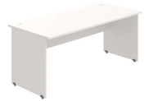
10 | Katedra | 6 | - Kč | - Kč | rozměr stolu (mm): 1200 x 650 voděodolná deska o tloušťce (mm): 22 výška stolu (mm): 770 kovová konstrukce clona o rozměru (mm): 1200x 650 ergonomická litá PUR hrana, zaoblené rohy, uzamykatelná zásuvka | 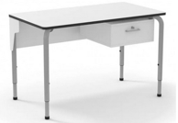
11 | Kancelářský psací stůl s úložným prostorem | 4 | - Kč | - Kč | Sestava tvoří: 2x kancelářský přístavný kontejner se 4 zásuvkami, 1x deska stolu: š x h x v: 1800x800x742 mm kabelová průchodka | 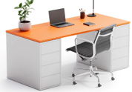
12 | Školní skříň | 12 | - Kč | - Kč | modulární školní skříň s 12 ks hlubokých plastových boxů výška, šířka, hloubka (mm): 814x1039x450 vyrovnávací patky: 4ks bílý dekor LTD o tloušťce 19 mm | 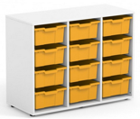
13 | Skříň na uskladnění nebezpečných látek | 2 | - Kč | - Kč | konstrukce: ocelový plech výška, šířka, hloubka (mm): 1950x1200x500 uzamykatelné dveře rozvorovým dvoubodovým cylindrickým zámkem (bezpečnost dle platné normy) skříň musí splňovat bezpečnostní předpisy pro uskladňování nebezpečných kapalných látek nosnost každé police: 60 kg
14 | Skříň na uskladnění nebezpečných látek | 4 | - Kč | - Kč | konstrukce: ocelový plech výška, šířka, hloubka (mm): 1000x950x500 uzamykatelné dveře rozvorovým dvoubodovým cylindrickým zámkem (bezpečnost dle platné normy) skříň musí splňovat bezpečnostní předpisy pro uskladňování nebezpečných kapalných látek nosnost police: 60 kg | 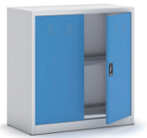
15 | Šatní skříňky 1 skříň / 6 skříněk | 10 | - Kč | - Kč | výška, šířka, hloubka (mm): 1800x900x500 svařovaná konstrukce z ocelových profilů (6 šatních skříněk) ventilační systém uzávěr pro visací zámek vybavení skříňky: tyč s háčky
Celková nabídková cena bez DPH |  |  |  | - Kč
 |  |  |  |  |  |  |  | Doplní dodavatel
 |  |  |  |  |  |  |  | Automaticky spočítá vzorec

